画面遷移図
ブラウザから
URLを入力しアクセス

人数分繰り返し(最大4回)
▼スタート画面
▼人数確認画面
▼入力画面
▼結果出力待ち画面
「Wをはじめる」
ボタン押下
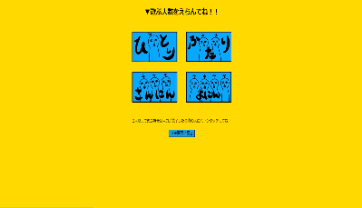
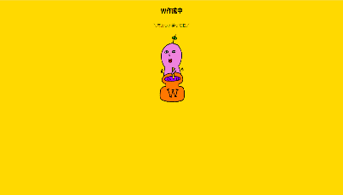
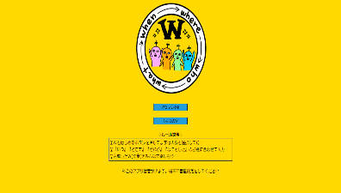
1.スタート画面
2.人数確認画面
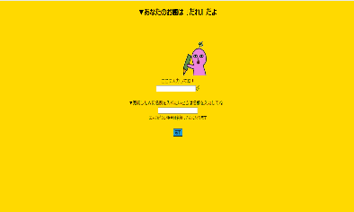
3.お題入力画面
4.結果出力待ち画面

「TOP画面に戻る」
ボタン押下
「人数」
ボタン押下
全員お題入力
及び
「完了」ボタン押下

データベース処理完了後
(自動遷)

▼終わり画面
▼結果出力画面
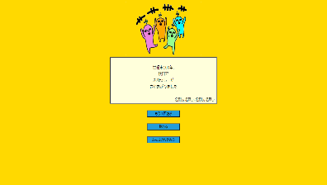
時間経過
(約7秒で自動遷移)
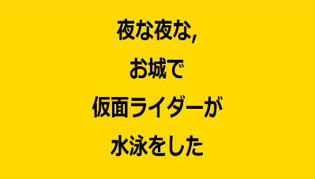
「もう一度遊ぶ」
ボタン押下
6.終わり画面
5.結果アニメーション
画面
「終わる」
ボタン押下

▼みんなのW画面(最新のW)
「TOP画面に戻る」
ボタン押下
7.みんなのW画面
「みんなのWをみる」
ボタン押下

「みんなのW」
ボタン押下
「最新のW」
「人気のW」
「日付検索W」
ボタン押下で
それぞれの画面に遷移

「カレンダーの日付」
ボタンを押下し、
「検索」
ボタン押下で
画面が遷移

▼みんなのW画面(人気のW)
▼みんなのW画面(日付検索W)
初期画面
▼みんなのW画面(日付検索W)
日付検索後画面

